はじめに
プログラム用掲載原稿入力について

１，［プログラム用データ入力］シートに各チームの基本データを入力してください。
※ここに入力したデータが［プログラム用【掲載原稿】］に自動反映されます。
各チームの選手情報（最大３０名）を入力してください。
前所属U-15の入力は転校や移籍であってもU-15のチーム名で統一します。
〚注意〛
◍ 各シートを削除、別ファイルへ移動しないでください。
◍ [プログラム用データ入力]のシート名を変えないでください。

２，［プログラム用【掲載原稿】］にもれなく反映されていること、入力漏れがないことを
確認してください。
〚注意〛
◍ 各セル内には文字情報を引用するための関数が入力されています。
関数を消去、上書きしないよう、ご注意ください。

３，［プログラム用【掲載原稿】］に校章またはエンブレム、チームの集合写真を枠内に
貼り付けてください。（赤丸箇所）
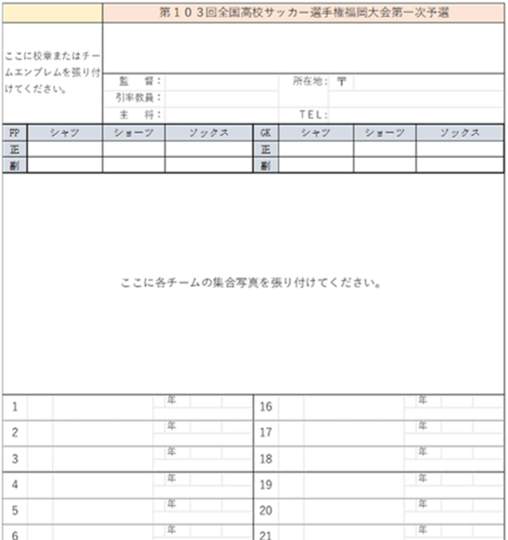

４，最後に［プログラム用【掲載原稿】］がそのまま製本されます、入力に間違いがない
ことや添付忘れ、入力漏れがないことを再度確認してください。
確認後は fks-jimukyoku@outlook.jp に送信してください！

